Worksheet
GRAFICOS AEREOS

SHARESER,S.A. DE C.V.
2019-07-01 - 2019-07-31
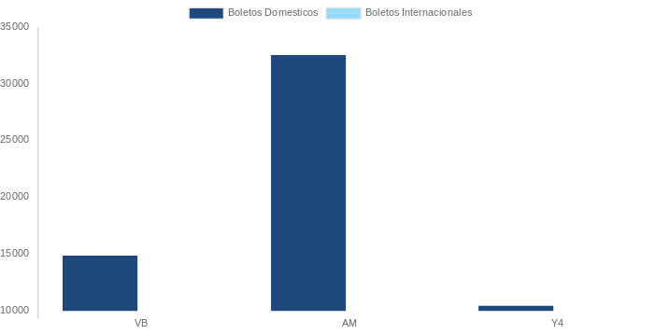

AEROLINEA | CANT | TARIFA/Pesos | %Part
AEROMEXICO | 12 | 39,702 | 44.95%
INTERJET - ABC AEROLINEAS,S.A. DE C.V. | 4 | 7,931 | 8.98%
LINK CONEXION AEREA, S.A. DE C.V. | 1 | 3,445 | 3.90%
Total BOLETOS DOMESTICOS | 17 | 51,077 | 57.83%

AEROMEXICO | 1 | 13,011 | 14.73%
DELTA AIRLINES | 2 | 24,236 | 27.44%
Total BOLETOS INTERNACIONALES | 3 | 37,247 | 42.17%
Total general | 20 | 88,324 | 100%
El consumo es la tarifa antes de impuestos de iva y tua.
El consumo es de tarifa de servicios de vuelos.(No cargos por cambios y revisados)
Cantidades en Pesos Mexicanos

